RESULTADOS FURAG
 | DIRECCIONAMIENTO ESTRATÉGICO INSTITUCIONAL |  |  | CODIGO: DIR-F-39
 |  |  |  | VERSIÓN: 02
 | MATRIZ PLAN DE SOSTENBILIDAD MIPG |  |  | FECHA: 16/01/2025
 |  |  |  | PÁG 3 de 3

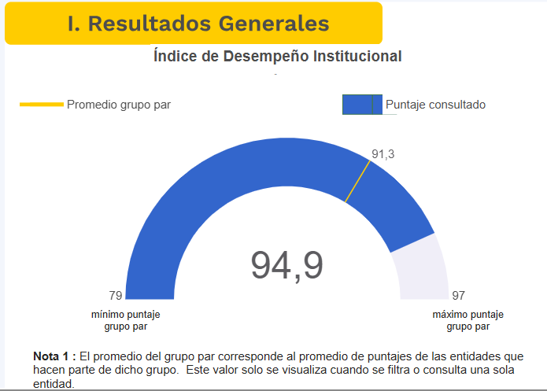
GRÁFICO RESULTADOS - VIGENCIA ANTERIOR |  |  | GRÁFICO RESULTADOS - VIGENCIA ACTUAL
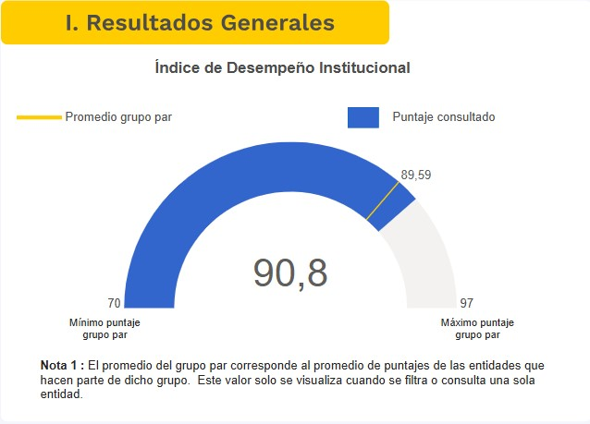

RESULTADOS FURAG POR POLÍTICA
POLÍTICA DEL MIPG |  |  |  | %
POL01: Gestión Estratégica Del Talento Humano |  |  |  | 94.5
POL02: Integridad |  |  |  | 95.3
POL03: Planeación Institucional |  |  |  | 66.6
POL04: Gestión Presupuestal y Eficiencia del Gasto Público
POL05: Compras y Contratación Pública |  |  |  | 97.1
POL06: Fortalecimiento Organizacional y Simplificación De Procesos |  |  |  | 100
POL07: Gobierno Digital |  |  |  | 91.1
POL08: Seguridad Digital |  |  |  | 93.1
POL09: Defensa Jurídica |  |  |  | 88.9
POL10: Mejora Normativa
POL11: Servicio Al Ciudadano |  |  |  | 100
POL12: Racionalización de Trámites |  |  |  | 60
POL13: Participación Ciudadana en la Gestión Pública |  |  |  | 98.6
POL14: Seguimiento y Evaluación del Desempeño Institucional |  |  |  | 94.1
POL15: Transparencia, Acceso a la Información y Lucha Contra la Corrupción |  |  |  | 97.2
POL16: Gestión Documental |  |  |  | 85.1
POL17: Gestión Información Estadística
POL18: Gestión del Conocimiento |  |  |  | 98
POL19: Control Interno |  |  |  | 96.9

RECOMENDACIONES FURAG POR POLÍTICA
POLÍTICA DEL MIPG |  | RECOMENDACIÓN DAFP |  | OBSERVACIONES OAPTI
Gestión Estratégica del Talento Humano |  | Realizar un diagnóstico relacionado con la cultura organizacional de la entidad. |  | 2025-09-01
Gestión Estratégica del Talento Humano |  | Implementar en la entidad mecanismos suficientes y adecuados para transferir el conocimiento de los servidores que se retiran a los servidores que continúan vinculados.
Integridad |  | Utilizar otros informes o estudios (Encuesta de percepción del Desempeño Institucional del Departamento Nacional de Estadística - DANE, lineamientos internacionales - OCDE, ONU, entre otros) para evaluar el estado de la política de integridad pública. |  | 2025-03-02
Integridad |  | Formular planes de mejora concertados entre las partes, para construir, renovar y promover la convivencia laboral.
Integridad |  | Hacer seguimiento a los compromisos adquiridos en los planes de mejora suscritos en cada caso particular.
Integridad |  | Remitir a la Procuraduría General de la Nación aquellos casos de acoso laboral en donde no se llegue a un acuerdo entre las partes, no se cumplan con los compromisos pactados o la conducta persista.
Compras y Contratación Pública |  | Colombia Compra Eficiente, mediante la GUIA SECOP II – PASOS PREVIOS: CONFIGURACIÓN DE LA CUENTA DE LA ENTIDAD ESTATAL, recomienda configurar como mínimo Flujos de Aprobación en: “Aprobar la publicación del proceso”, “Adjudicación”, “Enviar el contrato de la consulta”, “Aprobar el contrato de la consulta”, “Aprobar la modificación del contrato” y “Aprobar garantías”. Dicha guía se encuentra disponible en este link https://www.colombiacompra.gov.co/archivos/manual/guia-pasos-previos-configuracion-de-la-cuenta-de-la-entidad-estatal-secop-ii |  | No se realiza debido a que esto implicaría demoras en los procesos de contratación
Defensa Jurídica |  | Definir los criterios para la selección de los apoderados externos, de conformidad con el numeral 9 del artículo 120 de la Ley 2220 de 2022 por parte del Comité de Conciliación o el representante legal según corresponda. |  | DJU223 pendiente confirmación
Defensa Jurídica |  | Contar con un programa de capacitación y actualización para la totalidad de personas que intervienen en la defensa jurídica. La entidad debe incluir en su Plan de Capacitación estos programas de actualización. Lo invitamos a ser parte de la Comunidad Jurídica del Conocimiento. |  | Revisar actividad con talento humano
Seguridad Digital |  | Designar un área o responsable de la seguridad digital. |  | OK
Seguridad Digital |  | Analizar los incidentes de seguridad digital (Ciberseguridad) que se presentaron y adoptar medidas técnicas, administrativas y de talento humano para garantizar que la seguridad digital se incorpore al plan de seguridad y privacidad de la información y así mitigar riesgos relacionados con la protección y la privacidad de la información e incidentes de seguridad digital. |  | en el plan
Seguridad Digital |  | Reportar los incidentes de seguridad digital de la entidad, acorde con lo establecido en la Resolución 500 de 2022. |  | OK
Gobierno Digital |  | Implementar la fase de 'intercambio' del ciclo de vida del dato en la entidad.
Gobierno Digital |  | Aprobar y publicar la licencia de datos abiertos de la entidad, mediante la cual se determina el alcance, uso y aprovechamiento que los particulares o terceros interesados puedan efectuar sobre los mismos.
Gobierno Digital |  | Capacitar a los grupos de valor e interés en el uso de los medios digitales dispuestos para acceder a la oferta institucional y para interactuar con la entidad, en temáticas como acceso a información publicada en la sede electrónica; uso de canales de atención virtual; gestión de PQRSD a través de la sede electrónica; acceso a trámites y servicios digitales dispuestos por la entidad a través de su sede electrónica; participación en la gestión institucional a través de medios digitales; entre otras. |  | PIC
Gobierno Digital |  | Realizar auditorías internas, externas y de certificación o recertificación respecto al estándar ISO 27001 en la entidad. |  | ok
Gobierno Digital |  | Implementar el servicio de interoperabilidad en la entidad a través de la plataforma X-ROAD para reducir los tiempos de respuesta de los trámites, reducir los costos de operación, entre otros.
Gobierno Digital |  | Publicar los conjuntos de datos abiertos estratégicos identificados por la entidad (por ej. aquellos que contribuyen al logro de la misión institucional, de alto impacto social, más demandados) en el catálogo de datos del Estado Colombiano www.datos.gov.co |  | ok
Gobierno Digital |  | Desarrollar conjuntos de datos abiertos estratégicos de la entidad en procesos de cocreación o consulta pública. |  | ok
Gobierno Digital |  | Implementar estrategias de mejora de los conjuntos de datos publicados por la entidad para aumentar el número de usuarios satisfechos con su uso. |  | ok
Gobierno Digital |  | Implementar estrategias de mejora de los trámites totalmente en línea de la entidad para aumentar el número de usuarios satisfechos con su uso. |  | racionalizacion
Gobierno Digital |  | Implementar estrategias de mejora de los trámites parcialmente en línea de la entidad para aumentar el número de usuarios satisfechos con su uso. |  | racionalizacion
Gobierno Digital |  | Digitalizar los trámites inscritos por la entidad en el Sistema Único de Información de Trámites (SUIT). |  | racionalizacion
...

